Накладная-№3
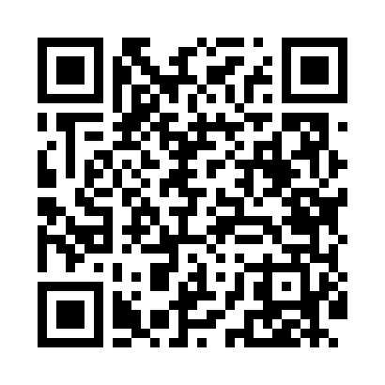
Номер товарно-транспортной накладной: |  |  | Торговый представитель: Amriyev Muhammad
Поставщик: Toshkent falcon fly 2 |  |  | Телефон торгового представителя: +998972880505
Дата отгрузки: 25.12.2025 |  |  | Контрагент: """" Klient
Дата консигнации: |  |  | Адрес:
Доставщик: |  |  | Телефон:
Телефон доставщика:
Время заказа: 25.12.2025 11:59:35
№ | Штрих-код | Название товаров (работ,услуг) | Количество | Количество в кейсе | Цена | Сумма
 |  |  | 80 |  |  | 187
1 | 6920250503028 | Металл санчқи DB-92-43 | 30 | 30 шт. | 2.20 | 66
2 | 6920250503011 | Маленькая ложка DB-92-42 | 30 | 30 шт. | 2.20 | 66
3 | 6911072080514 | Вилка DB-3-114 | 10 | 10 шт. | 2.70 | 27
4 | 6911072790703 | Ложка DB-3-116 | 10 | 10 шт. | 2.80 | 28
Итого: 187$|->UZS: 2,337,500.00

